Баги
Баги
Исходные файлы: |  | https://github.com/fedorburyakov/QAP_bot.git
Имя в телеграме: |  | @QAP_Convertbot
Исполнитель: |  | Яновский Владимир INTQAP-1056

Номер | Название | Приоритет | Предусловия | Шаги | Результат | Окружение | Комментарий
BR-01 | Информация | Высокий | Запустить в Телеграме бот с именем @QAP_Convertbot | 1. Тапнуть на имя бота | Информация @QAP_Convertbot | Мобильное устройство под управлением Android 12 Telegram для Android v9.2.2(2965) | Описание бота отсутствует.
BR-02 | Состояние бота | Высокий | Запустить в Телеграме бот с именем @QAP_Convertbot | 1. /start | Ответ от бота: /start Привет! Я Бот-Конвертер валют и я могу: - Показать список доступных валют через команду /values - Вывести конвертацию валюты через команду <имя валюты> <в какую валюту перевести> <количество переводимой валюты> - Напомнить, что я могу через команду /help | Мобильное устройство под управлением Android 12 Telegram для Android v9.2.2(2965) | 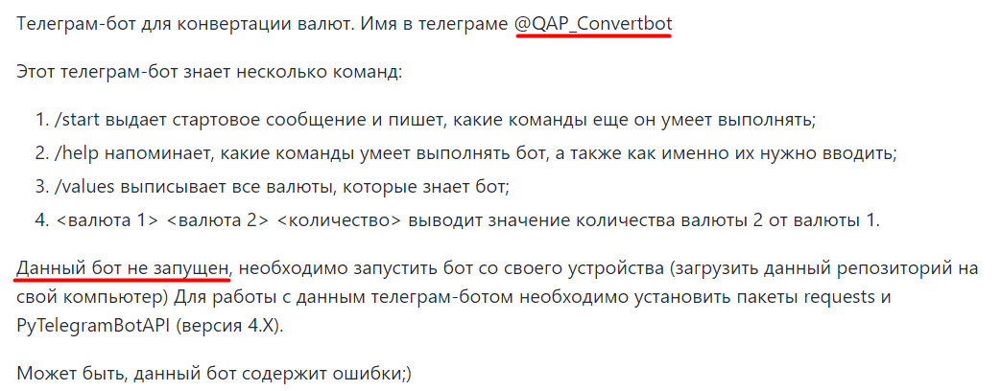 В требованиях указано: бот не запущен.
BR-03 | Команда доллар рубль 1 | Высокий | Запустить в Телеграме бот с именем @QAP_Convertbot | 1. Отправить сообщение боту "доллар рубль 1" | Ответ от бота: доллар рубль 1 Что-то пошло не так с 'ЮэСДэ' | Мобильное устройство под управлением Android 12 Telegram для Android v9.2.2(2965) | Ошибка в файле config.py, строка 5, не верно написан тикер доллара.
BR-04 | Команда рубль доллар 1 | Высокий | Запустить в Телеграме бот с именем @QAP_Convertbot | 1. Отправить сообщение боту "рубль доллар 1" | Ответ от бота: рубль доллар 1 Что-то пошло не так с 'RUB' | Мобильное устройство под управлением Android 12 Telegram для Android v9.2.2(2965) | Ошибка в файле config.py, строка 5, не верно написан тикер доллара.
BR-05 | Команда доллар евро 1 | Высокий | Запустить в Телеграме бот с именем @QAP_Convertbot | 1. Отправить сообщение боту "доллар евро1" | Ответ от бота: доллар евро 1 Что-то пошло не так с 'ЮэСДэ' | Мобильное устройство под управлением Android 12 Telegram для Android v9.2.2(2965) | Ошибка в файле config.py, строка 5, не верно написан тикер доллара.
BR-06 | Команда евро доллар 1 | Высокий | Запустить в Телеграме бот с именем @QAP_Convertbot | 1. Отправить сообщение боту "евро доллар 1" | Ответ от бота: евро доллар 1 Что-то пошло не так с 'EUR' | Мобильное устройство под управлением Android 12 Telegram для Android v9.2.2(2965) | Ошибка в файле config.py, строка 5, не верно написан тикер доллара.
BR-07 | Команда евро рубль 100 | Высокий | Запустить в Телеграме бот с именем @QAP_Convertbot | 1. Отправить сообщение боту "евро рубль 100" | Переводим евро в рубль 100 евро = 0.01509 рубль | Мобильное устройство под управлением Android 12 Telegram для Android v9.2.2(2965) | 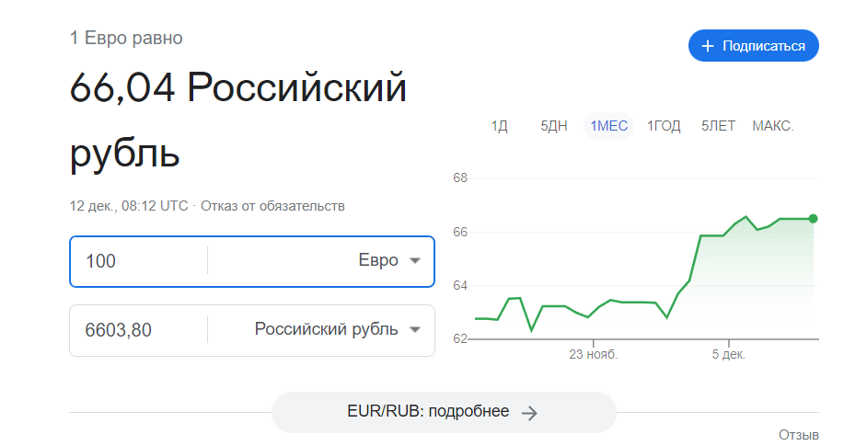 Перевод 100 Евро в Рубль не верный.
BR-08 | Команда рубль евро 100 | Высокий | Запустить в Телеграме бот с именем @QAP_Convertbot | 1. Отправить сообщение боту "рубль евро 100" | Переводим евро в рубль 100 рубль = 66.27 евро | Мобильное устройство под управлением Android 12 Telegram для Android v9.2.2(2965) | 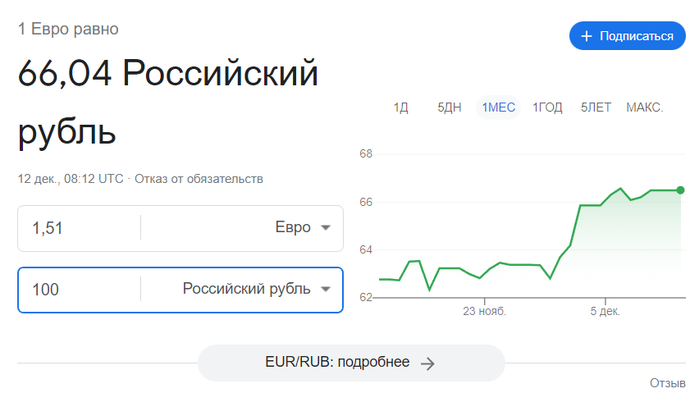 Перевод 100 Рублей в Евро не верный.

